쿠팡 대량등록 대행 서비스 신청서
 | 쿠팡 대량등록 대행 서비스 신청서

 | ※ 1. 신청 전 아래의 내용 모두 읽어주시기 바랍니다. 모두 동의 (Y 체크) 확인 후 신청서 접수 가능합니다.

 | 동의여부 체크(Y/N) | 1. 쿠팡 대량등록 대행 서비스는 신청자의 쿠팡 계정에 1회에 한하여 오너클랜 상품을 대행하여 등록해 드리는 서비스입니다.
 | 동의여부 체크(Y/N) | 2. 오너클랜에 등록된 상품은 공급사가 제공한 상품으로 오너클랜은 상품의 무결성을 보장하지 않으며 이미지 엑박, 원산지 표기 상이 등의 상품이 일부 발생할 수 있습니다.
 | 동의여부 체크(Y/N) | 3. 상품 등록 후 주문관리, 상품관리(품절관리 등) 및 판매의 책임은 판매자에게 있습니다. (주문, 배송, C/S, 마진율, 상표권, 인증번호 등의 관련 문제, 대량 등록 시 발생한 벌점 등)
 | 동의여부 체크(Y/N) | 4. 등록이 시작되면 오너클랜 품절/단종/재입고 게시판에서 상품 확인 후 상품관리(가격수정/판매중지 등)를 진행해 주시기 바랍니다.
 | 동의여부 체크(Y/N) | 5. 상품 1건당 2.2원 (부가세 포함)이며 등록 상품 수는 1만 개부터 50만 개까지 가능합니다. (만개 단위)
 | 동의여부 체크(Y/N) | 6. 상품 등록 시작 후 등록 철회(삭제 및 품절/단종)는 불가합니다.
 | 동의여부 체크(Y/N) | 7. 최소 쿠팡 희망 판매가 배율은 1.4입니다. 희망하는 판매가 배율에서 오차범위 +-0.05 사이에서 등록 서비스가 진행됩니다.
 | 동의여부 체크(Y/N) | 8. 상품 대량등록 서비스 이용료는 적립금에서 차감되며, 적립금이 부족할 경우 등록 서비스가 진행되지 않습니다.
 | 동의여부 체크(Y/N) | 9. 적립금 충전 후 신청서를 edu@ownerclan.com으로 보내주시기 바랍니다.

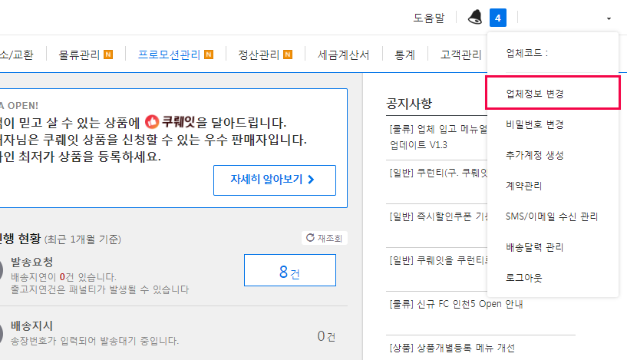
1
 | ※ 2. 쿠팡에 등록을 희망하는 카테고리가 있을 경우 체크(O)해 주시기 바랍니다. |  |  |  |  |  |  | ※ 쿠팡 업체코드, Access Key, Secret Key 확인 방법
 | (화장품, 식품은 쿠팡의 모니터링 강화로 등록 대상 카테고리에서 제외) |  |  |  |  |  |  | (쿠팡 WING 상단 [업체정보 변경] > [판매정보] > 스크롤 아래 [약관동의] 후 [발급])
 | 희망여부 체크(O/X) | ALL | 전체카테고리
 | 희망여부 체크(O/X) | 101 | 컴퓨터
 | 희망여부 체크(O/X) | 102 | 디지털가전/게임
 | 희망여부 체크(O/X) | 103 | 영상/음향/생활가전
 | 희망여부 체크(O/X) | 107 | 핸드폰
 | 희망여부 체크(O/X) | 112 | 여성의류
 | 희망여부 체크(O/X) | 113 | 남성의류
 | 희망여부 체크(O/X) | 116 | 신발/가방/패션잡화
 | 희망여부 체크(O/X) | 117 | 쥬얼리/시계
2
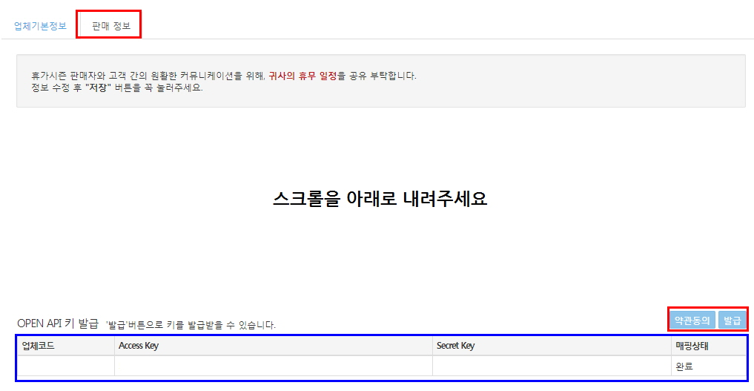
 | 희망여부 체크(O/X) | 121 | 스포츠/레저
 | 희망여부 체크(O/X) | 127 | 가구/침구/인테리어
 | 희망여부 체크(O/X) | 128 | 주방/건강/생활용품
 | 희망여부 체크(O/X) | 131 | 출산/완구/아동용품
 | 희망여부 체크(O/X) | 132 | 유아/아동의류
 | 희망여부 체크(O/X) | 136 | 서적/음반/악기
 | 희망여부 체크(O/X) | 141 | 여행/상품권
 | 희망여부 체크(O/X) | 146 | 취미/수집
 | 희망여부 체크(O/X) | 155 | 산업용품
 | 희망여부 체크(O/X) | 156 | 자동차
 | 희망여부 체크(O/X) | 157 | 자동차용품
위 캡처의 안내를 따라 아래에 API 정보를 입력해 주세요

 | ※ 3. 아래 글자가 입력된 부분은 삭제하시고 기재(혹은 선택)해 주세요. 빈 칸 없이 기재(선택)해 주셔야 신청서가 접수됩니다.
 | 신청자명 | 연락처(HP) | 이메일 | 회원유형 (선택) | 쿠팡희망판매가 배율 (1.4 이상 입력) | 희망 상품 등록 개수 (선택) | 적립금 차감 금액 | 오너클랜 아이디 | 사업자 등록증 업체명 | 쿠팡 ID | 쿠팡 PW | 쿠팡 업체코드 | Access Key | Secret Key
 |  |  |  | 선택해 주세요 | 쿠팡희망판매가= 오너클랜판매가*배율 | 선택해 주세요 | 회원유형 및 희망 상품 등록 개수를 선택하시면 자동 계산됩니다.

상기 유의사항을 확인하였으며 위 내용과 같이 신청 합니다.

 |  |  |  |  |  | 201 년 | 월 | 일

 |  |  |  |  |  |  |  |  |  |  | 신청자명 :

